Sheet1
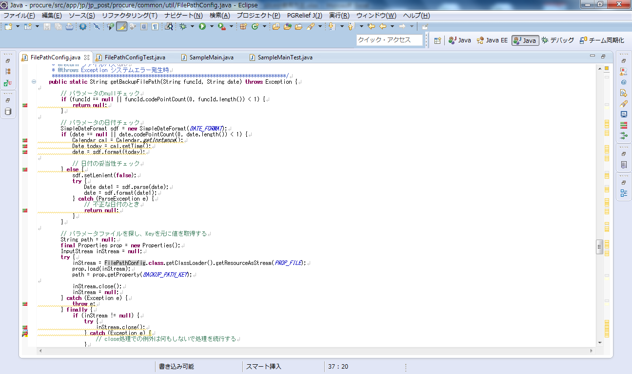
djUnit使用方法 |  |  | 2015-11-12

１）セットアップ
 | １．１）Eclipseプラグイン導入
 |  | 以下のサイトの「手動インストール」の手順にてインストールを行う。
 |  | http://works.dgic.co.jp/djwiki/Viewpage.do?pid=@646A556E6974

２）Eclipseの設定
 | ２．１）外部jarの設定
 |  | １．Eclipseのプロジェクトを右クリックし、プロパティを選択、
 |  | ２．Javaのビルドパス＞ライブラリー＞外部jar追加の順で選択。
 |  | ３．eclipse>plugins>jp.co.dgic.eclipse.jdt.djunit_0.8.6配下のdjunit.jarを選択
 |  | ４．ライブラリーにdjunit.jarが追加された事を確認し、ＯＫボタンを押下
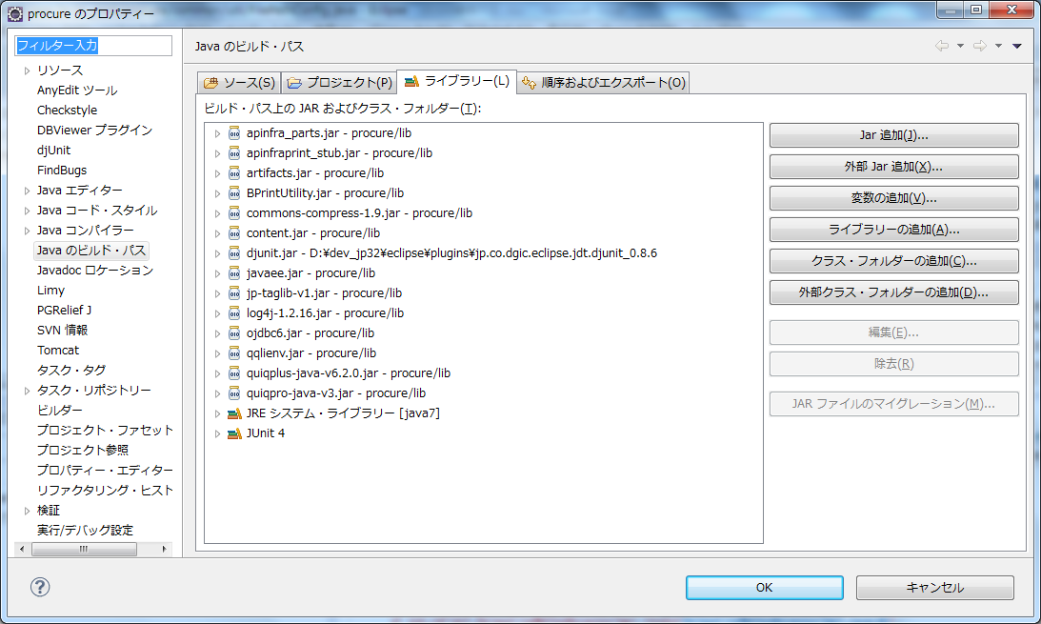
２

２

２
４

 | ２．２）djUnitの設定
 |  | １．Eclipseのプロジェクトを右クリックし、プロパティを選択。
 |  | ２．djUnit＞仮想モック・オブジェクトの順で選択。
 |  | ３．仮想モック・オブジェクトを使用するのチェックボックスをチェック。
 |  | ４．適用ボタンを押下
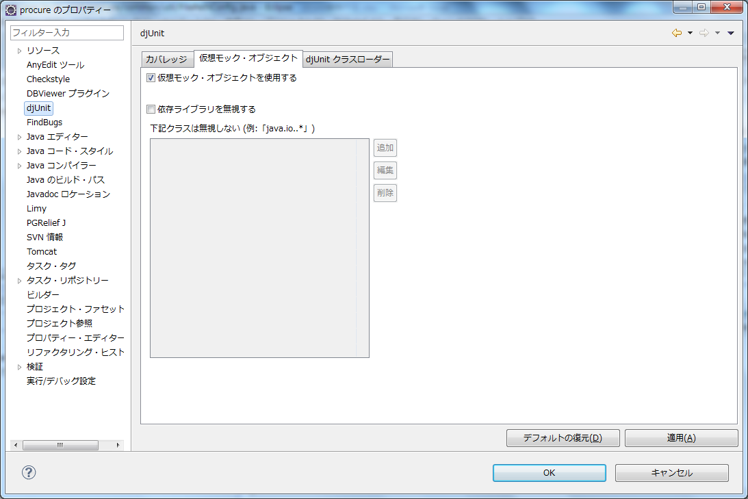
２

２

３

４

 | ２．３）カバレッジ情報表示用ビューの表示
 |  | １．Eclipseメニューのウィンドウ＞ビューの表示＞その他の順で選択
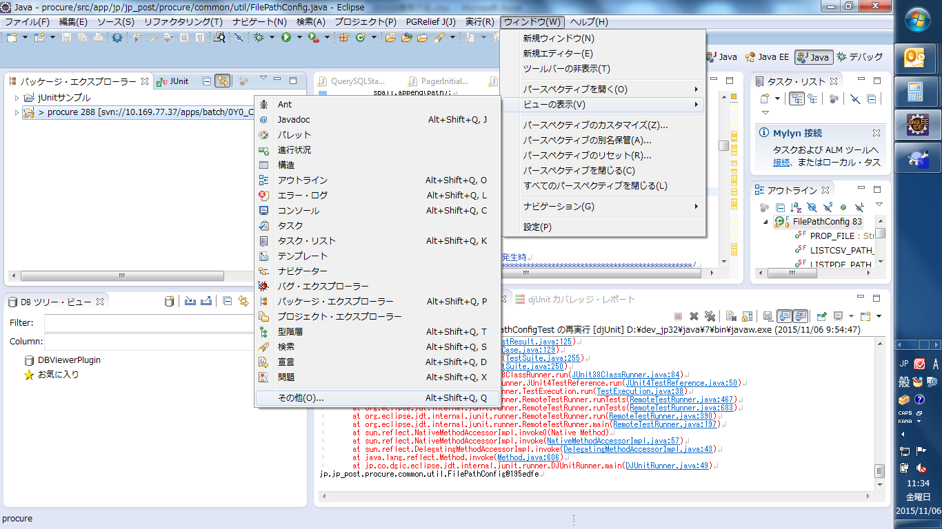

 |  | ２．djUnit > カバレッジ・レポートの順で選択し、OKボタンを押下。
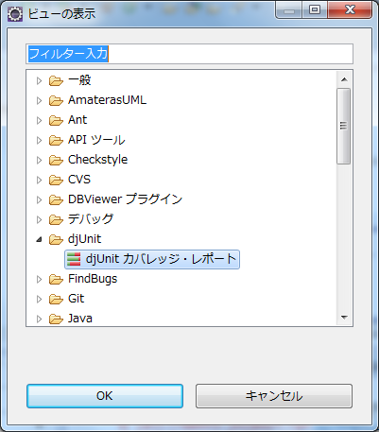

 |  | ３．カバレッジ・レポートウィンドウが表示された事を確認。
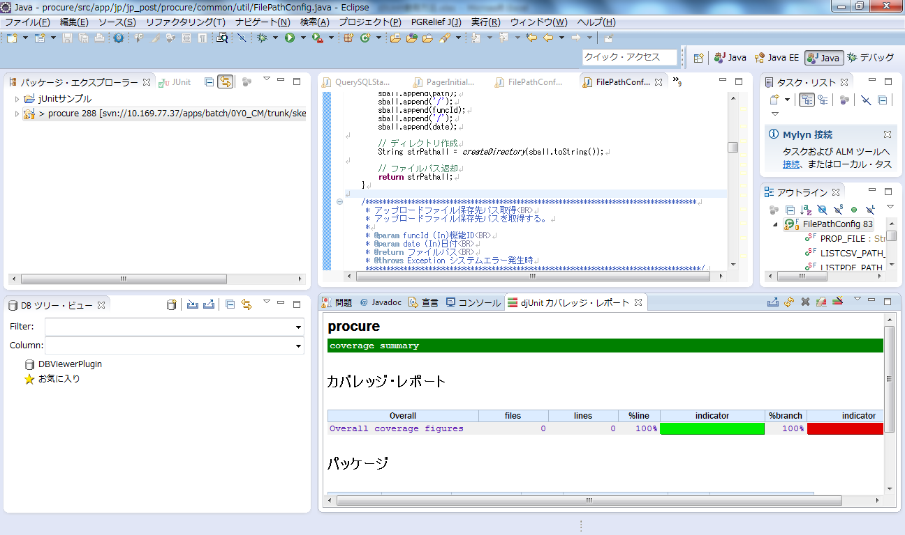

３）テストクラスの作成
 | ３．１）testソースフォルダーの作成
 |  | １．Eclipseプロジェクトを右クリック＞新規＞ソース・フォルダーの順で押下
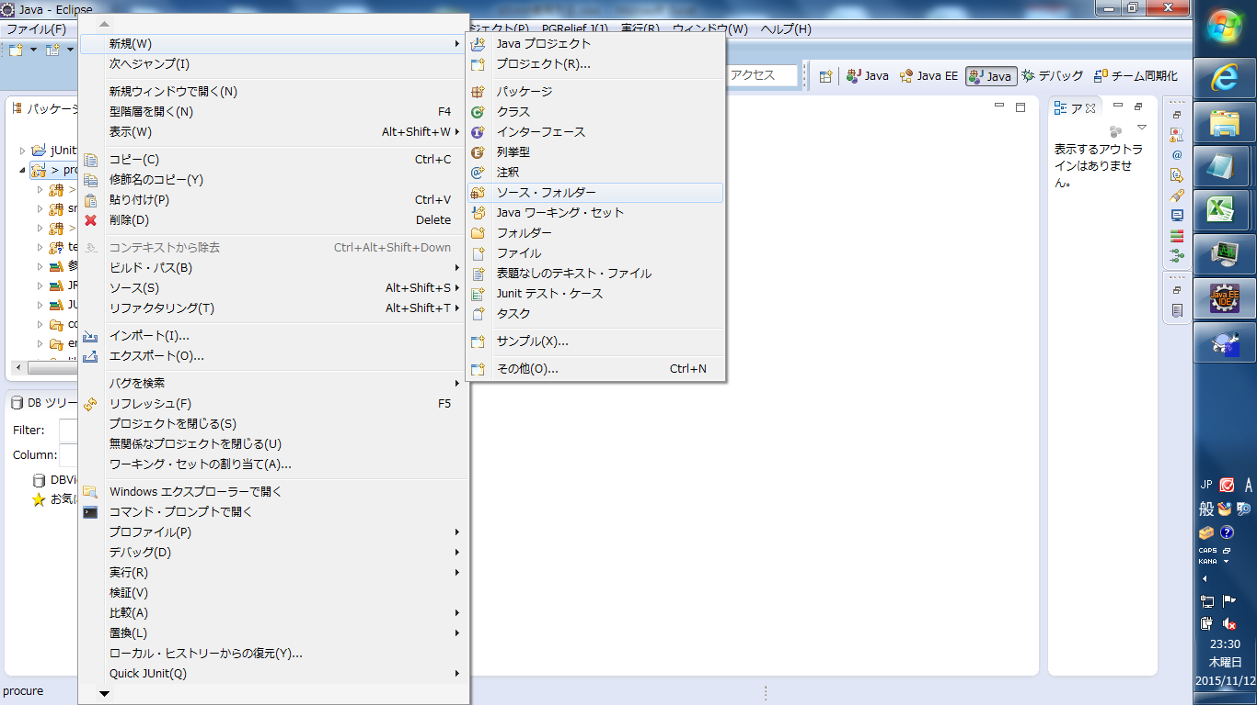

 |  | ２．フォルダー名に「test」と入力し、「完了」ボタンを押下。
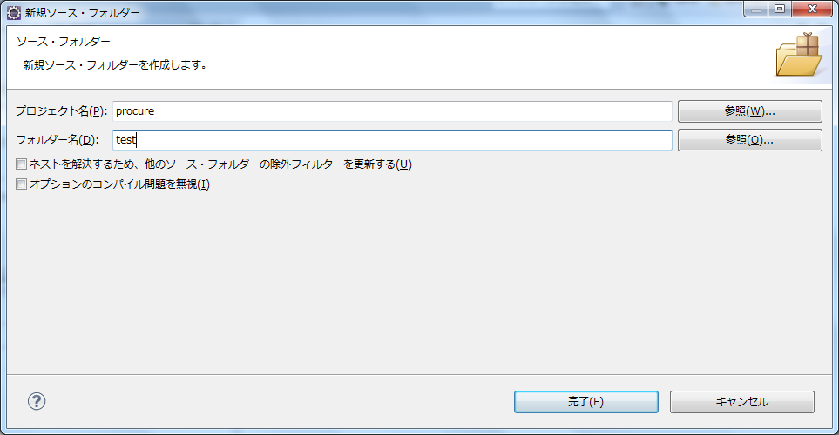

 | ３．２）テストクラスの雛形作成
 |  | １．テストクラスを作成するクラスを右クリック＞新規＞Junitテスト・ケースの順で選択
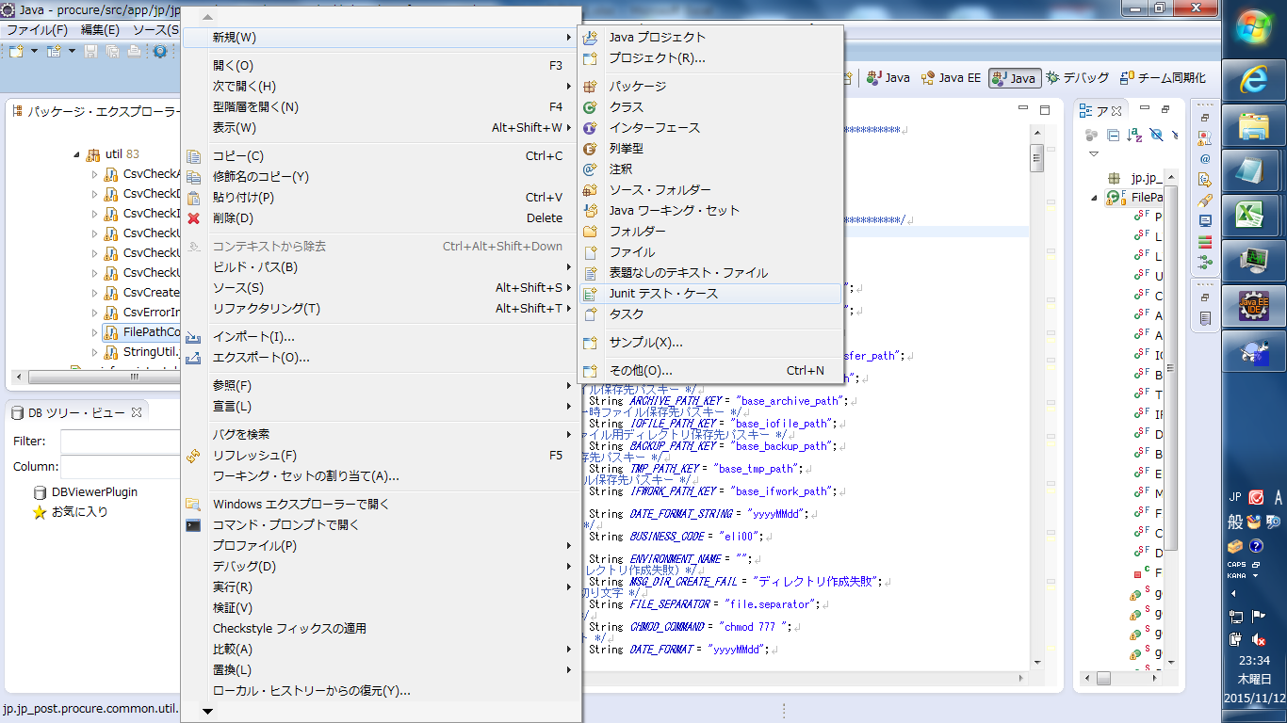

 |  | ２．ソース・フォルダーを「【Eclipseプロジェクト名】/test」、スーパークラスを「jp.co.dgic.testing.framework.DJUnitTestCase」へ変更し、「次へ」ボタンを押下
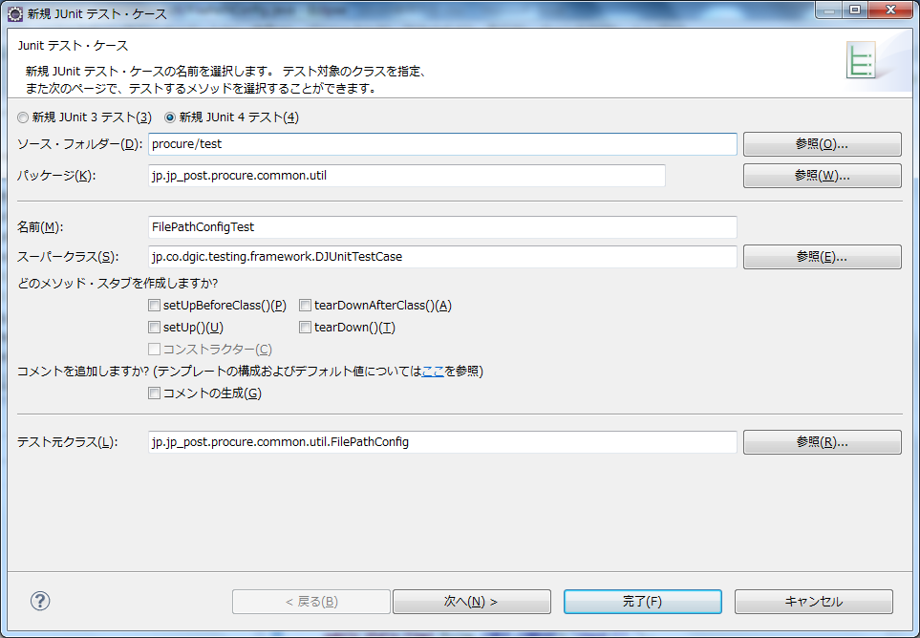

 |  | ３．テスト対象とするメソッドをチェックし、「完了」ボタンを押下でテストクラスの作成が完了。
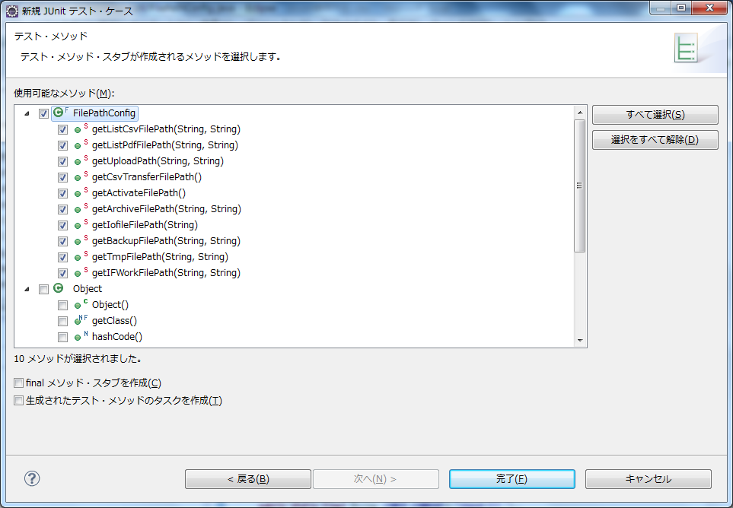

４）テストクラスの実装
 | ４．１）作成されたテストクラスの各メソッドに、元のクラスの対象メソッドの呼び出し処理を実装する。

 | ４．２）privateコンストラクタの呼び出し方法

 | @Test
 | public void testConstructor() {
 | // privateコンストラクタの場合は以下の様にテスト
 | Class<?> cls;
 | try {
 | cls = Class.forName("jp.jp_post.procure.common.util.FilePathConfig");
 | Constructor<?>[] constructor = cls.getDeclaredConstructors();
 | constructor[0].setAccessible(true);
 | Object obj = constructor[0].newInstance();
 | System.out.println(obj);
 | } catch (ClassNotFoundException e) {
 | e.printStackTrace();
 | } catch (InstantiationException e) {
 | e.printStackTrace();
 | } catch (IllegalAccessException e) {
 | e.printStackTrace();
 | } catch (IllegalArgumentException e) {
 | e.printStackTrace();
 | } catch (InvocationTargetException e) {
 | e.printStackTrace();
 | }
 | }

 | ４．３）テスト対象クラス内で使用しているクラスの戻り値を指定したい場合の実装例（addReturnValueを使用する）

 | @Test
 | public void testGetListCsvFilePath() {
 | try {

 | String filePath = FilePathConfig.getListCsvFilePath("test", "20150930");
 | File file = new File(filePath);
 | file.delete();
 | FilePathConfig.getListCsvFilePath("test", "20150930");
 | FilePathConfig.getListCsvFilePath(null, "20150930");
 | FilePathConfig.getListCsvFilePath("test", null);
 | FilePathConfig.getListCsvFilePath("test", "20150931");
 | } catch (Exception e) {
 | e.printStackTrace();
 | }
 | try {
 | addReturnValue("Properties", "load", new IOException());
 | FilePathConfig.getListCsvFilePath("test", "20150930");
 | } catch (Exception e) {
 | e.printStackTrace();
 | }
 | try {
 | addReturnValue("InputStream", "close", new IOException());
 | FilePathConfig.getListCsvFilePath("test", "20150930");
 | } catch (Exception e) {
 | e.printStackTrace();
 | }
 | }

 | ４．４）System.exitを伴う処理の場合の実装例（addReturnValueを使用する）
 | @Test
 | public void testMain() {

 | addReturnValue("java.lang.System", "exit");

 | SampleMain.main(new String[1]);

 | // exitの値を確認
 | assertEquals(1, ((Integer) getArgument(
 | "java.lang.System", "exit", 0)).intValue());
 | }

５）テストクラスの実行
 | ５．１）実行の設定と実行
 |  | １．テスト対象クラスを右クリック＞実行＞実行の構成を選択。（初回のみ。2回目からは、djUnitの実行を選択し実行）
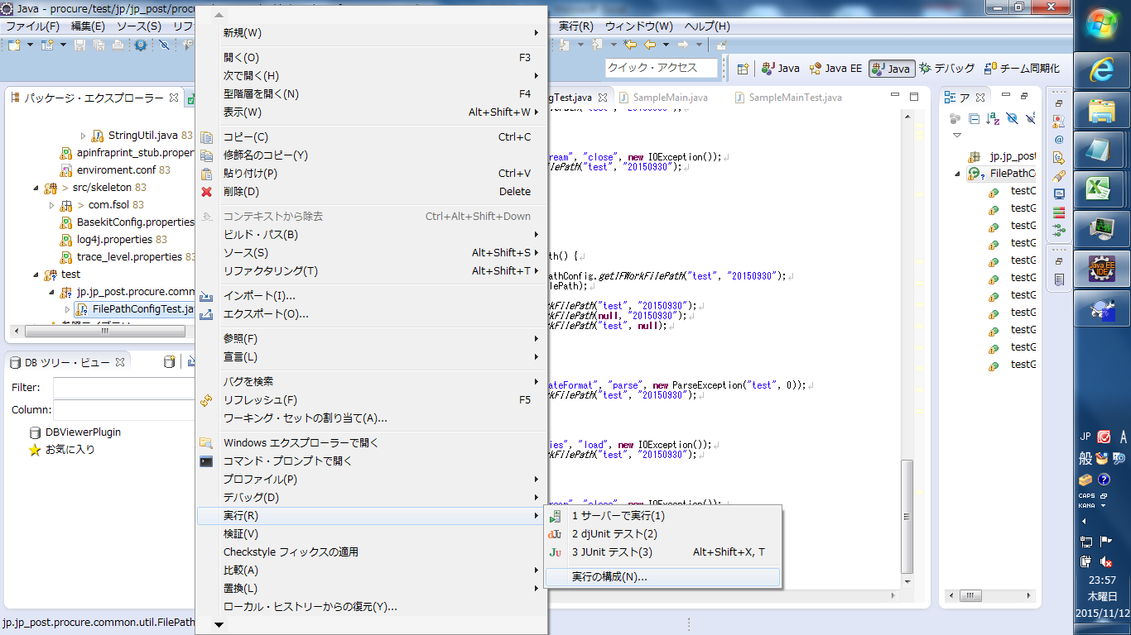

 |  | ２．「引数」タブ＞VM引数に「-XX:-UseSplitVerifier」を入力し、「実行」ボタンを押下。
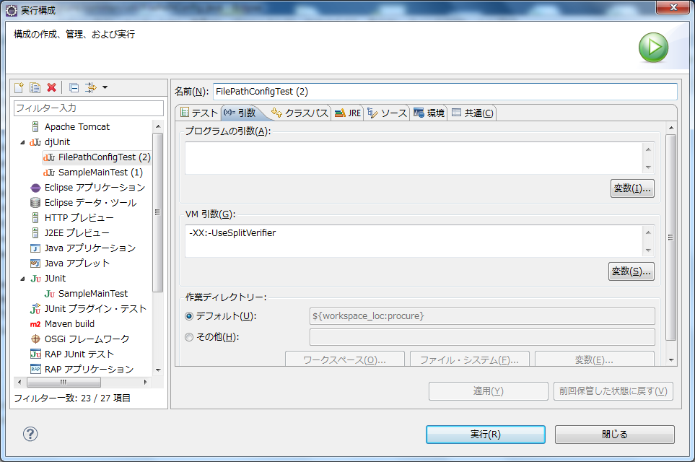

 | ５．２）実行結果の確認
 |  | １．djUnitカバレッジ・レポートビューを表示する事で、テストの網羅率を確認する。
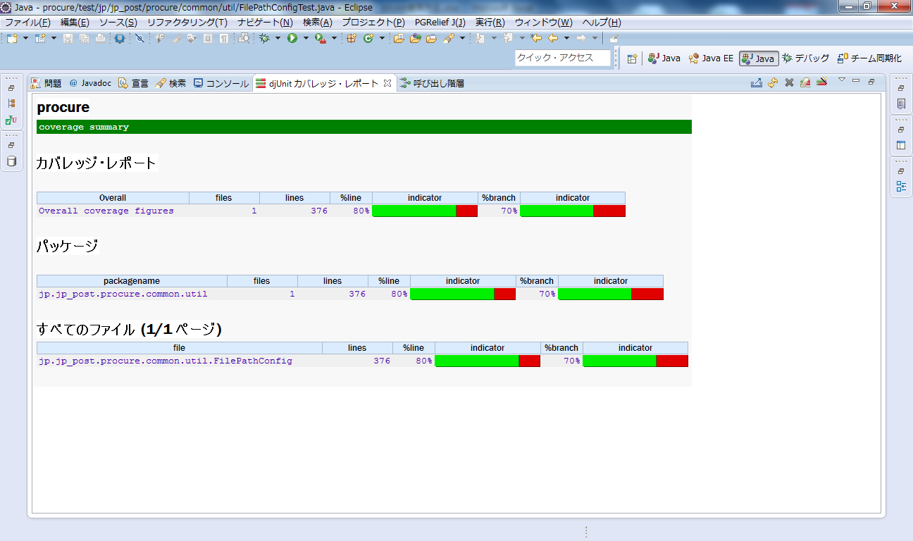

 |  | ２．対象のクラスのリンクを押下する事で、対象ファイルを表示する事で、処理が実行されていない行を確認可能。（マークがついている個所が処理が行われていない個所となる）

